상품제안서
아로마엣세 대용량 디퓨저 방향제 선물세트1 | 상품코드: S41761

 |  |  |  |  |  |  | 02-713-8555 | www.synergygift.co.kr
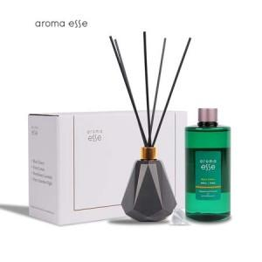 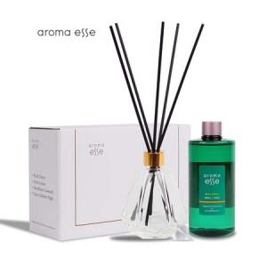 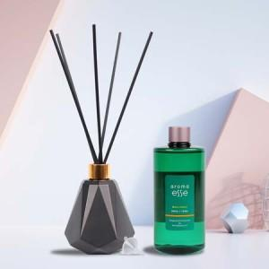

【상세/제작정보】

【인쇄/포장옵션】 | 스티커 / 포장지포장

【공급단가】 | 수량 | 20~ | 50~ | 100~ | 500~ | 1,000~
*VAT별도 | 단가 | 16,100원 | 15,100원 | 14,730원 | 13,850원 | 13,600원

【상품 URL】 | https://www.synergygift.co.kr:443/src/goods_detail.php?gdno=41761

